Sheet1
2880 | 26102 | 13568 | 64056
6722 | 25094 | 12670 | 62969
3766 | 24209 | 11752 | 62086
5800 | 23397 | 10866 | 61123
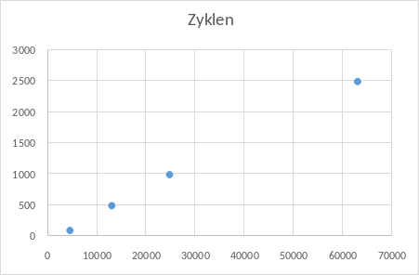
4807 | 22418 | 14975 | 65114
Gesamtzeit für 1000 Zyklen
3832 | 26602 | 14031 | 64195
2862 | 25721 | 13089 | 63406
7022 | 24662 | 12164 | 62497
4597 | 23576 | 11247 | 61593
3269 | 22634 | 15319 | 60623 |  | Anzahl Zyklen | Gesamtzeit
2428 | 26569 | 14346 | 64519 |  | 100 | 4400
6487 | 25634 | 13394 | 63608 |  | 1000 | 24636.5
5516 | 24485 | 12425 | 62652 |  | 500 | 12891.4375
4522 | 23436 | 11455 | 61597 |  | 2500 | 62845.9375
3477 | 27205 | 10513 | 64924
2413 | 22440 | 14449 | 60573

4400 | 24636.5 | 12891.4375 | 62845.9375

100 | 1000 | 500 | 2500
 | ohne fehler da sonst nicht möglich
44 | 24.6365 | 25.782875 | 25.138375

Nodes | Zeit
3 | 31798.666667 | 31832 | 30865 | 32699 |  |  |  |  |  |  |  |  |  |  |  |  | 32699 | 30865 | 1834
4 | 32479.75 | 32982 | 31997 | 33955 | 30985 |  |  |  |  |  |  |  |  |  |  |  | 33955 | 30985 | 2970
5 | 32120.4 | 33192 | 32268 | 31210 | 29544 | 34388 |  |  |  |  |  |  |  |  |  |  | 34388 | 29544 | 4844
6 | 27670 | 29102 | 28270 | 27260 | 26248 | 25215 | 29925 |  |  |  |  |  |  |  |  |  | 29925 | 25215 | 4710
7 | 26551.428571 | 29046 | 28066 | 27262 | 26341 | 25596 | 25095 | 24454 |  |  |  |  |  |  |  |  | 29046 | 24454 | 4592
8 | 26374.5 | 25850 | 24925 | 29043 | 27781 | 26304 | 25571 | 26877 | 24645 |  |  |  |  |  |  |  | 29043 | 24645 | 4398
9 | 25725.888889 | 25798 | 24799 | 24031 | 27917 | 26967 | 25895 | 27316 | 24927 | 23883 |  |  |  |  |  |  | 27917 | 23883 | 4034
10 | 24432.2 | 25333 | 24488 | 23347 | 22527 | 26430 | 25521 | 24479 | 23422 | 26460 | 22315 |  |  |  |  |  | 26460 | 22315 | 4145
11 | 26048.181818 | 27005 | 26177 | 25262 | 24290 | 28181 | 27348 | 26415 | 25591 | 24672 | 27963 | 23626 |  |  |  |  | 28181 | 23626 | 4555
12 | 24204.25 | 26316 | 25545 | 24720 | 23910 | 23080 | 22243 | 26385 | 25352 | 24616 | 23722 | 22423 | 22139 |  |  |  | 26385 | 22139 | 4246
13 | 24846.769231 | 23334 | 27111 | 26309 | 25273 | 24256 | 23343 | 27274 | 26402 | 25298 | 24349 | 23360 | 24250 | 22449 |  |  | 27274 | 22449 | 4825
14 | 24595.642857 | 23873 | 22881 | 26913 | 26150 | 25279 | 23632 | 22645 | 26897 | 26036 | 25178 | 24340 | 23432 | 24615 | 22468 |  | 26913 | 22468 | 4445
15 | 24663.533333 | 25085 | 24327 | 23487 | 22646 | 26731 | 25756 | 24712 | 23686 | 22800 | 26835 | 25959 | 25087 | 24193 | 26325 | 22324 | 26835 | 22324 | 4511
16 | 24636.5 |  |  |  |  |  |  |  |  |  |  |  |  |  |  |  | 27205 | 22418 | 4787

